编辑框
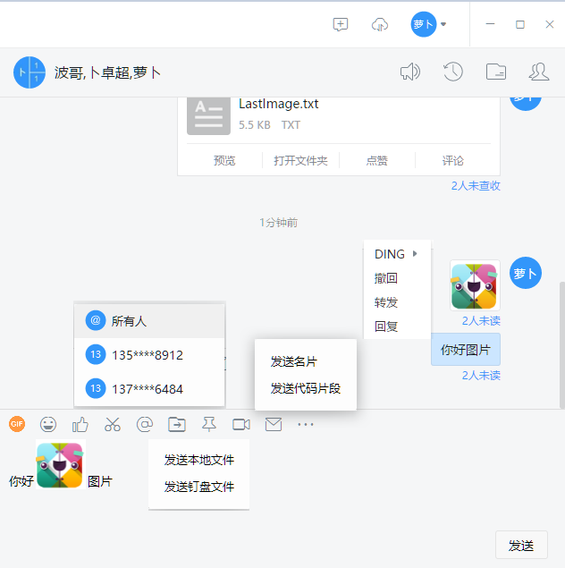
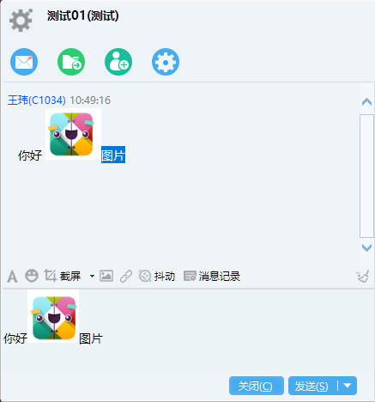

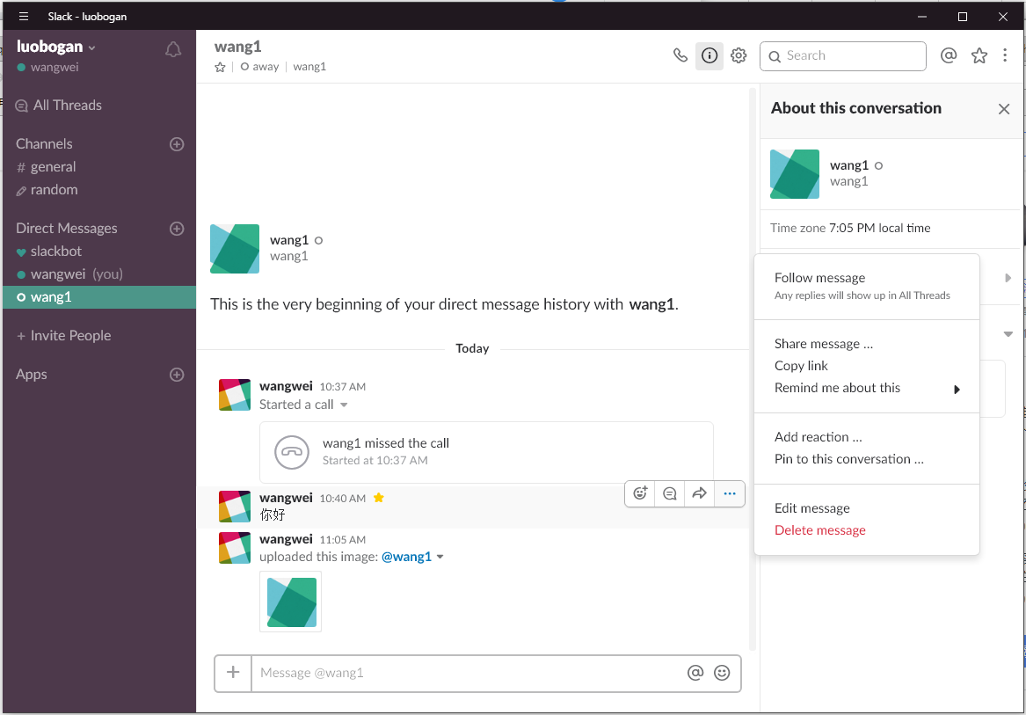

编辑框 | 图片
 | @
 | 表情
 | 文件

消息解析
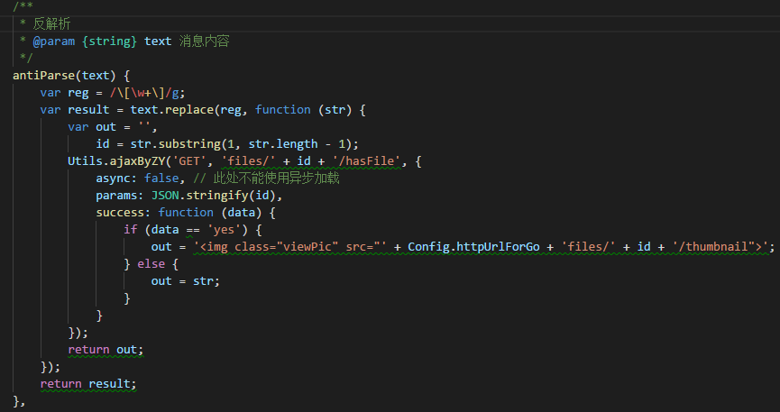
企业微信没有图文混排，但是企业微信的图片拆分，会根据图片所在的位置进行拆分，所以对于收到消息的人来说，这个差距并不大。

 | 微信网页版，图片表情，保存在本地
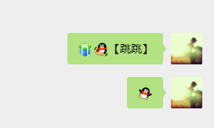

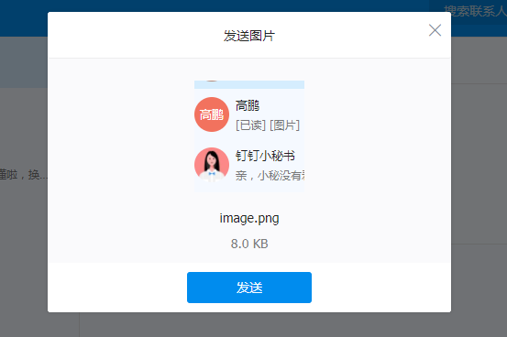

 | 网页版的钉钉与微信并没有找到那种在输入框中放图片或附件的，都是如果是图片，就直接弹出个框出来，问你是否发送
 | 网页版的QQ甚至不能发送图片

我目前用的情况是这样
存在本地的图片表情：

这个符号会对应一个表情，仿江工评论用的表情

黏贴或选择图片：

使用中括号将图片id包起来，然后反解析的时候，再调用一个服务器端的API，判断是否有这个图片

Sheet1
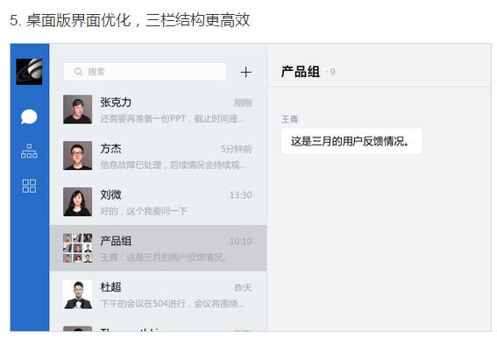
企业微信PC版也变为三栏版了

